상품제안서
120년 전통 KGC 한국인삼공사_정관장 홍삼지감 50mlx20포 | 상품코드: F31385

 |  |  |  |  |  |  | 02-412-0044 | www.easy1.co.kr
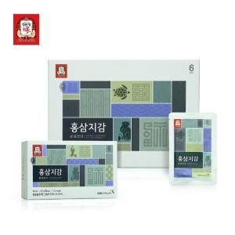

【상세/제작정보】 | <p><b><span style="font-size: 12pt;">* 개별배송비- 4000원 별도</span></b></p>

【인쇄/포장옵션】 | 기타 / 포장불가능

【공급단가】 | 수량 | 50~ | 100~ | 500~ | 1,000~ | 2,000~
*VAT별도 | 단가 | 29,120원 | 28,670원 | 28,000원 | 26,880원 | 25,760원

【상품 URL】 | http://www.easy1.co.kr/src/goods_detail.php?gdno=31385

